手順書
操作手順書 |  |  |  |  | 作成日時：2019/08/27-19:13:44

 | １．操作環境

 |  |  | シナリオファイル名 | C:\Users\Administrator\Desktop\橋本WK\☆販売取得\商品マスタ一覧リスト.winsnr

 | ２．操作手順

 |  | ２．１．シナリオ：商品マスタ一覧リスト
 |  |  | ２．１．１．[商品マスタ一覧リスト]ウィンドウ |  |  | 確認日 | 結果
 |  |  | 画面 | 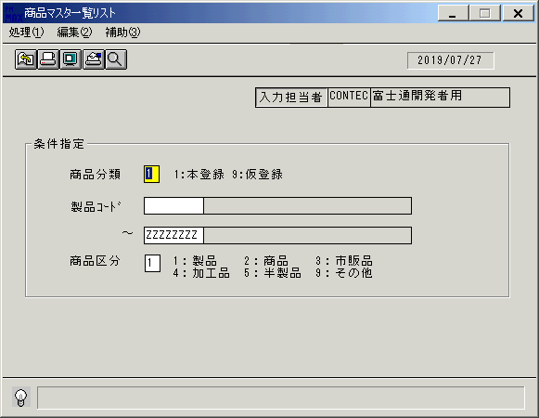
 |  |  | 操作内容 | 「商品マスタ一覧リスト」ウィンドウを、初期表示します。

 |  |  | ２．１．２．[商品マスタ一覧リスト]ウィンドウ - [商品マスタ一覧リスト]ウィンドウ |  |  | 確認日 | 結果
 |  |  | 画面 | 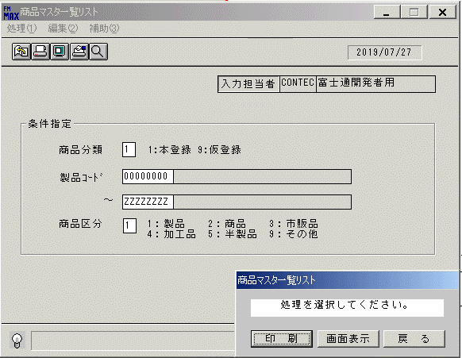
 |  |  | 操作内容 | 抽出条件を指定し、「商品区分」項目でTabまたはEnterキーを押します。「画面表示」を押します。

 |  |  | ２．１．３．[商品マスタ一覧リスト]ウィンドウ - [プリンタの設定]ウィンドウ |  |  | 確認日 | 結果
 |  |  | 画面 | 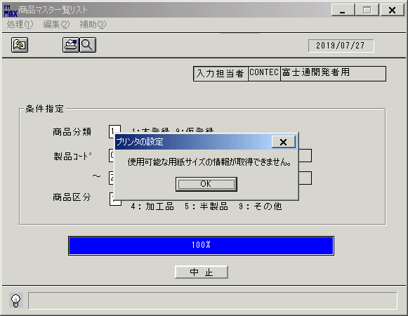
 |  |  | 操作内容 | 「OK」を押します。

 |  |  | ２．１．４．[デスクトップ]ウィンドウ - [商品マスタ一覧リスト･ﾚﾎﾟｰﾄ]ウィンドウ |  |  | 確認日 | 結果
 |  |  | 画面 | 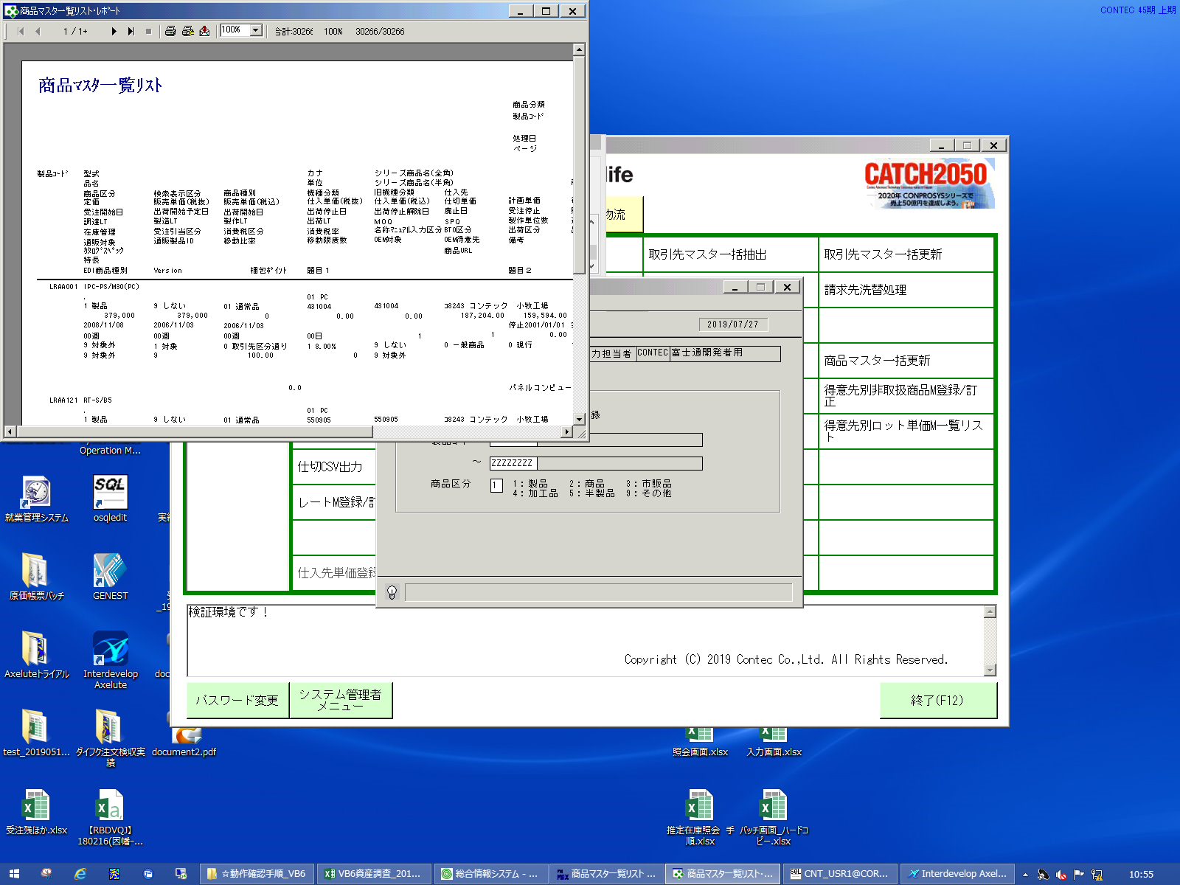
 |  |  | 操作内容 | 「商品マスタ一覧リスト･ﾚﾎﾟｰﾄ」ウィンドウが表示されます。※ページ数が多いので帳票は保存はしません。

 |  |  | ２．１．５．[デスクトップ]ウィンドウ - [商品マスタ一覧リスト･ﾚﾎﾟｰﾄ]ウィンドウ |  |  | 確認日 | 結果
 |  |  | 画面 | 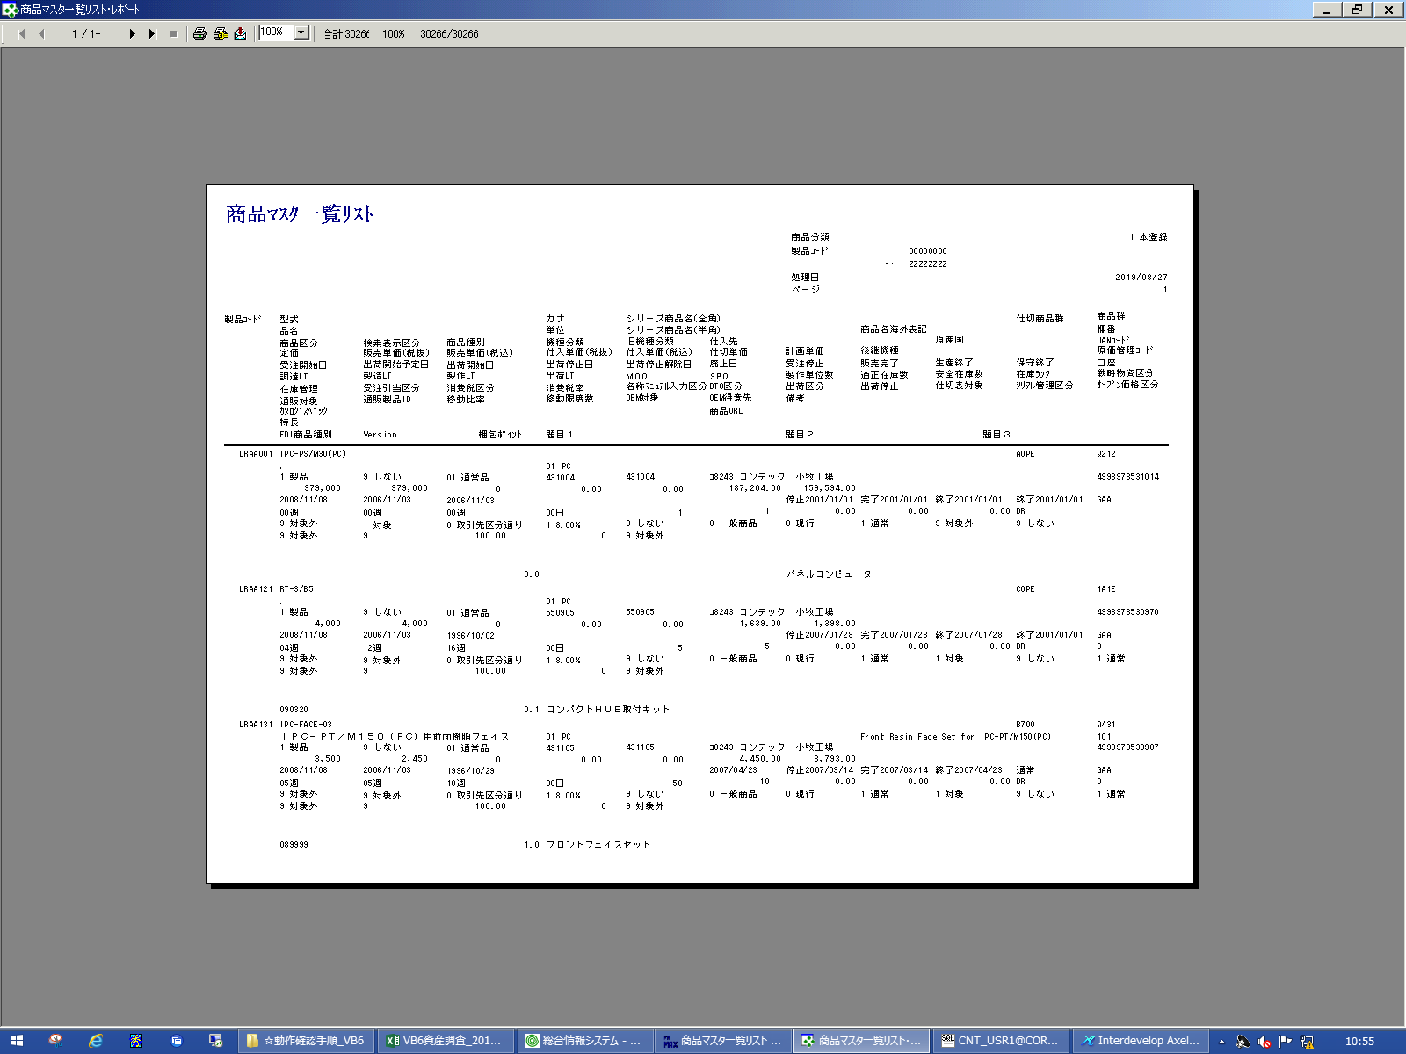
 |  |  | 操作内容 | 「商品マスタ一覧リスト･ﾚﾎﾟｰﾄ」ウィンドウを、最大化します。※ページ数が多いので帳票は保存はしません。

 |  |  | ２．１．６．[デスクトップ]ウィンドウ - [商品マスタ一覧リスト･ﾚﾎﾟｰﾄ]ウィンドウ |  |  | 確認日 | 結果
 |  |  | 画面 | 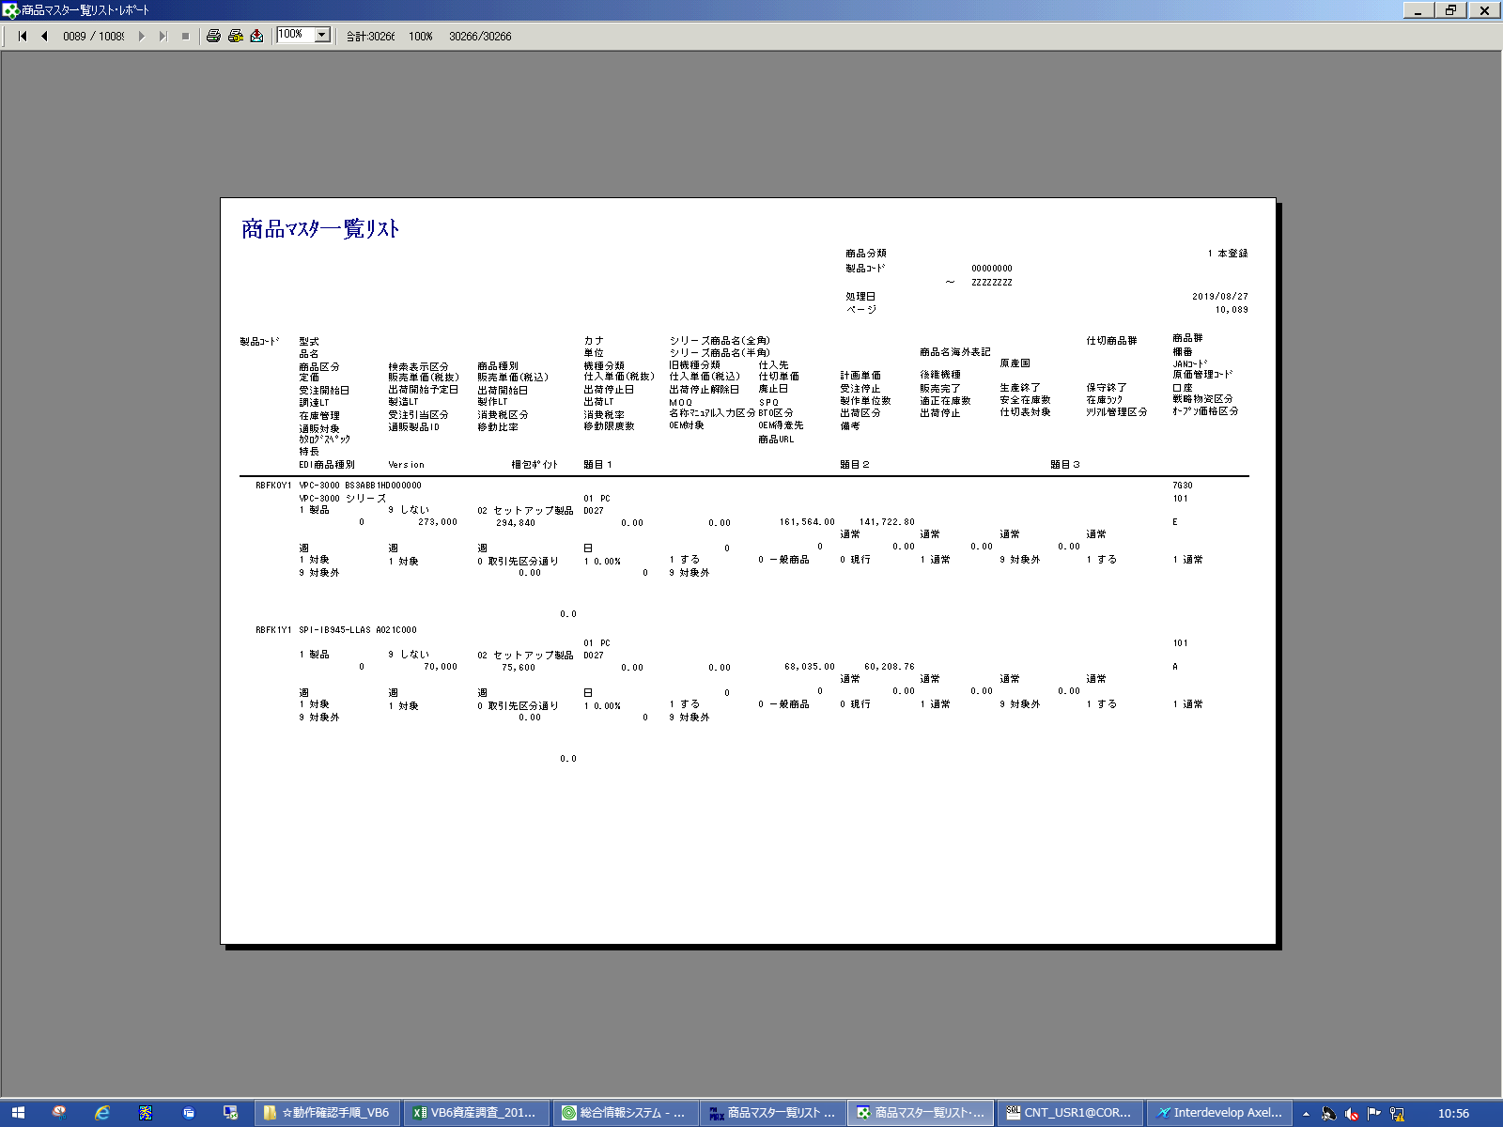
 |  |  | 操作内容 | 最終ページを表示させます。※ページ数が多いので帳票は保存はしません。

 |  |  | ２．１．７．[商品マスタ一覧リスト]ウィンドウ |  |  | 確認日 | 結果
 |  |  | 画面 | 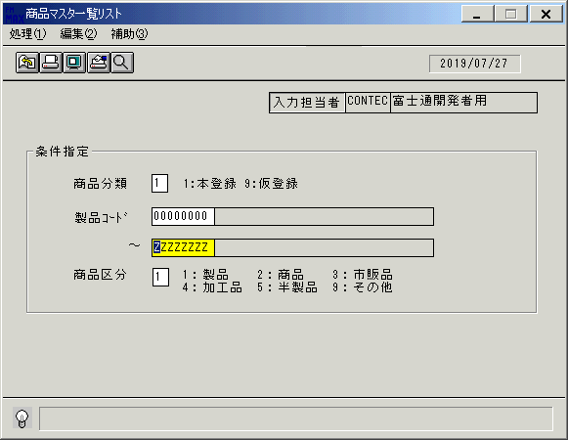
 |  |  | 操作内容 | 「商品マスタ一覧リスト･ﾚﾎﾟｰﾄ」ウィンドウを閉じます。指定した条件のまま「商品マスタ一覧リスト」ウィンドウが表示されています。

 |  |  | ２．１．８．[商品マスタ一覧リスト]ウィンドウ |  |  | 確認日 | 結果
 |  |  | 画面 | 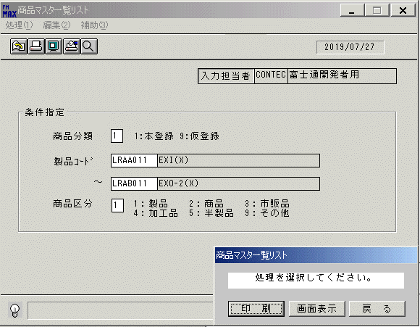
 |  |  | 操作内容 | 抽出条件を指定し、「商品区分」項目でTabまたはEnterキーを押します。「画面表示」を押します。

 |  |  | ２．１．９．[商品マスタ一覧リスト]ウィンドウ - [プリンタの設定]ウィンドウ |  |  | 確認日 | 結果
 |  |  | 画面 | 
 |  |  | 操作内容 | 「OK」を押します。

 |  |  | ２．１．１０．[デスクトップ]ウィンドウ - [商品マスタ一覧リスト･ﾚﾎﾟｰﾄ]ウィンドウ |  |  | 確認日 | 結果
 |  |  | 画面 | 
 |  |  | 操作内容 | 「商品マスタ一覧リスト･ﾚﾎﾟｰﾄ」ウィンドウが表示されます。

 |  |  | ２．１．１１．[デスクトップ]ウィンドウ - [商品マスタ一覧リスト･ﾚﾎﾟｰﾄ]ウィンドウ |  |  | 確認日 | 結果
 |  |  | 画面 | 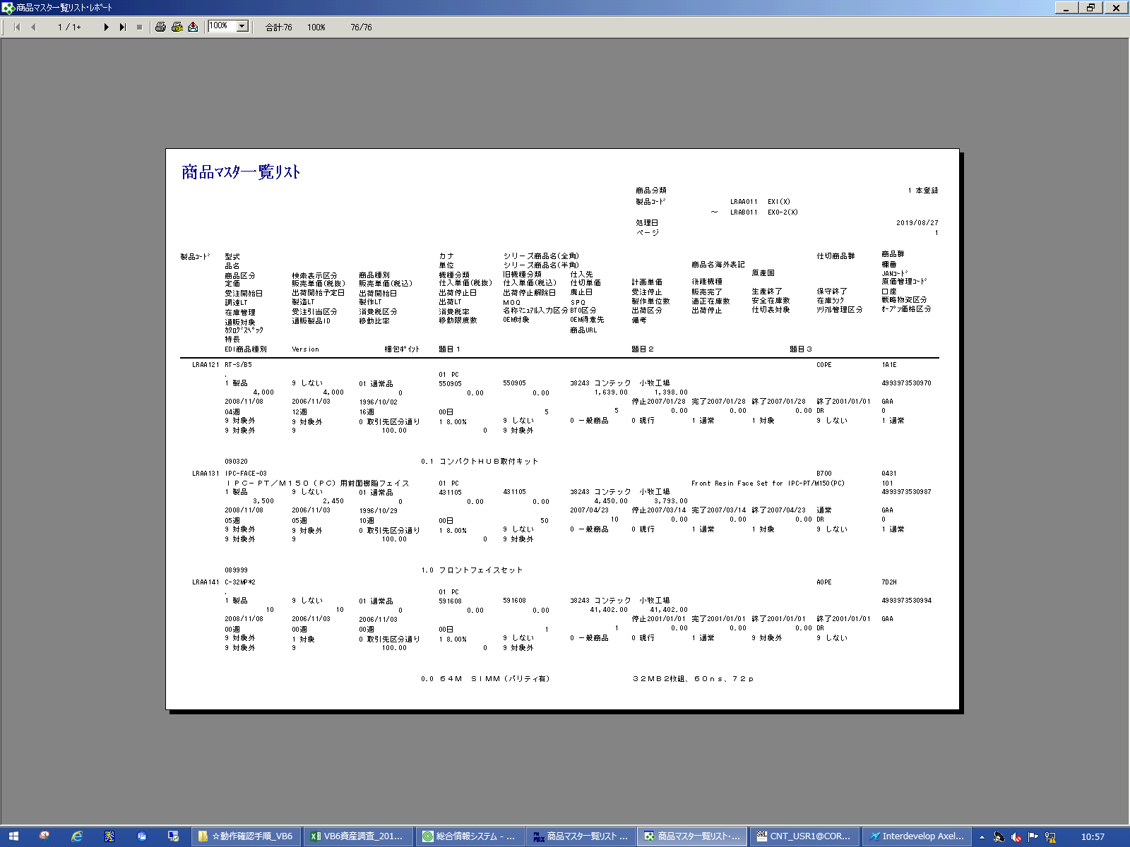
 |  |  | 操作内容 | 「商品マスタ一覧リスト･ﾚﾎﾟｰﾄ」ウィンドウを、最大化します。

 |  |  | ２．１．１２．[商品マスタ一覧リスト]ウィンドウ |  |  | 確認日 | 結果
 |  |  | 画面 | 
 |  |  | 操作内容 | 「商品マスタ一覧リスト･ﾚﾎﾟｰﾄ」ウィンドウを閉じます。指定した条件のまま「商品マスタ一覧リスト」ウィンドウが表示されています。

 |  |  | ２．１．１３．[商品マスタ一覧リスト]ウィンドウ - [商品マスタ一覧リスト]ウィンドウ |  |  | 確認日 | 結果
 |  |  | 画面 | 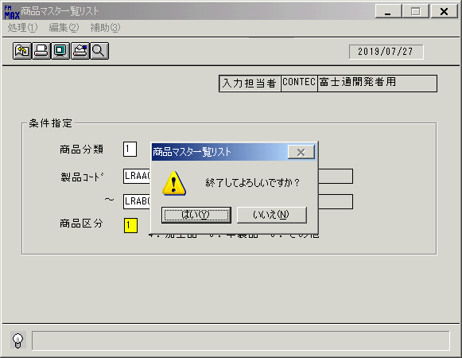
 |  |  | 操作内容 | 終了ボタンを押します。「はい」を押して処理を終了します。

画面(商品ﾏｽﾀ一覧ﾘｽﾄ)
画面項目説明 |  |  |  | ユーザ名：㈱コンテック殿 |  |  |  |  |  |  | ｼｽﾃﾑ名：新総合情報システム |  |  |  |  | ﾌﾟﾛｾｽID/名：販売システム |  |  | 作成日:２００９年０１月０５日
 |  |  |  |  |  |  |  |  |  |  | ｼﾞｮﾌﾞID/名：HIN／マスタメンテ |  |  |  |  | ﾌﾟﾛｸﾞﾗﾑID/名：HINPR51/商品マスタ一覧リスト |  |  | 作成者：ACE)走浦

 | 【画面項目説明】 |  | 画面名：商品マスタ一覧リスト |  |  |  |  |  |  |  |  |  | FormID：HINPR51 |  | ﾓｰﾄﾞ |  | 初期状態
 |  |  |  |  |  |  |  |  |  |  |  |  |  |  | 権限
 | № | 入出力項目名 |  |  | 入力 |  | 表示 | 属性 | 表示桁 | 入力桁 | レ | データソース |  | 項目名(初期値） |  |  |  | 項目説明
 |  |  |  |  | 必須 | 任意

 | 1 | 入力担当者コード |  |  |  |  | ○ | X | 6 |  |  |  |  | ログイン担当者コード
 | 2 | 入力担当者名 |  |  |  |  | ○ | NX | 20 |  |  | 担当者マスタ |  | 担当者名称 |  |  |  | 担当者マスタ.担当者コード = ログイン担当者コード
 |  | ＜条件＞
 | 3 | 商品分類コード |  |  |  | ○ |  | 9 |  | 1 |  |  |  | "1"
 | 4 | 開始製品（コード） |  |  |  | ○ |  | X |  | 8 |  |  |  | 空白
 | 5 | 開始製品（名称） |  |  |  |  | ○ | NX | 30 |  |  |  |  | 空白
 | 6 | 終了製品（コード） |  |  |  | ○ |  | X |  | 8 |  |  |  | "ZZZZZZZZ"
 | 7 | 終了製品（名称） |  |  |  |  | ○ | NX | 30 |  |  |  |  | 空白
 | 8 | 商品区分 |  |  |  | ○ |  | 9 |  | 1 |  |  |  | "1"

起動元EXE
システム情報
制御ファイル
データファイル
起動先EXE
画面項目説明 |  |  |  | ユーザ名：㈱コンテック殿 |  |  |  |  |  |  | ｼｽﾃﾑ名：新総合情報システム |  |  |  |  | ﾌﾟﾛｾｽID/名：販売システム |  |  | 作成日:２００９年０１月０５日
 |  |  |  |  |  |  |  |  |  |  | ｼﾞｮﾌﾞID/名：HIN／マスタメンテ |  |  |  |  | ﾌﾟﾛｸﾞﾗﾑID/名：HINPR51/商品マスタ一覧リスト |  |  | 作成者：ACE)走浦

 | 【画面項目説明】 |  | 画面名：商品マスタ一覧リスト |  |  |  |  |  |  |  |  |  | FormID：HINPR51 |  | ﾓｰﾄﾞ |  | 項目入力状態
 |  |  |  |  |  |  |  |  |  |  |  |  |  |  | 権限
 | № | 入出力項目名 |  |  | 入力 |  | 表示 | 属性 | 表示桁 | 入力桁 | レ | データソース |  | 項目名(初期値） |  |  |  | 項目説明 |  | 確認
 |  |  |  |  | 必須 | 任意

 | 1 | 入力担当者コード |  |  |  |  | ○ | X | 6
 | 2 | 入力担当者名 |  |  |  |  | ○ | NX | 20
 |  | ＜条件＞
 | 3 | 商品分類コード |  |  |  | ○ |  | 9 |  | 1
 | 4 | 開始製品（コード） |  |  |  | ○ |  | X |  | 8 |  | 商品マスタ |  | 型式 |  |  |  | 商品マスタ.製品コード＝画面.開始製品（コード）
 | 5 | 開始製品（名称） |  |  |  |  | ○ | NX | 30
 | 6 | 終了製品（コード） |  |  |  | ○ |  | X |  | 8 |  | 商品マスタ |  | 型式 |  |  |  | 商品マスタ.製品コード＝画面.終了製品（コード）
 | 7 | 終了製品（名称） |  |  |  |  | ○ | NX | 30
 | 8 | 商品区分 |  |  |  | ○ |  | 9 |  | 1

